Holiday Sweets
Звоните! +7(4242)26-29-55; +7(4242)30-17-23 |  | holiday-sweets.ru

Артикул | Фото | Наименование | Вес наполнения | Розница | Цена оптовая | Цена в магазинах | Минимальный оптовый заказ
 | 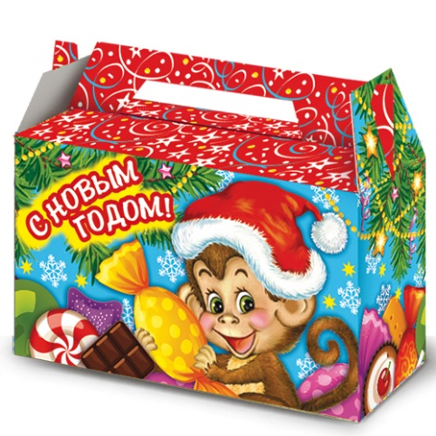 | Малышка | 500 | 740.00 | 690.00 | 962.00 | 10
 |  | Символ | 400 | 690.00 | 640.00 | 897.00 | 10
 | 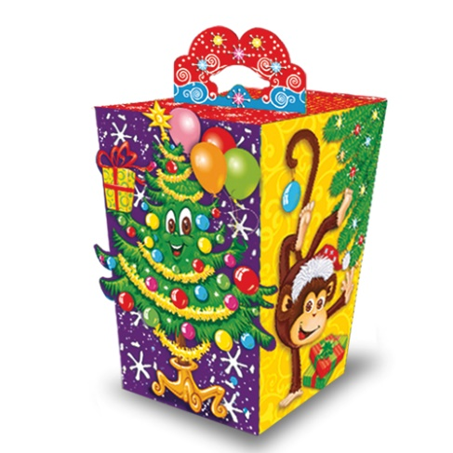 | Обезьянки | 700 | 830.00 | 780.00 | 1079.00 | 10
 | 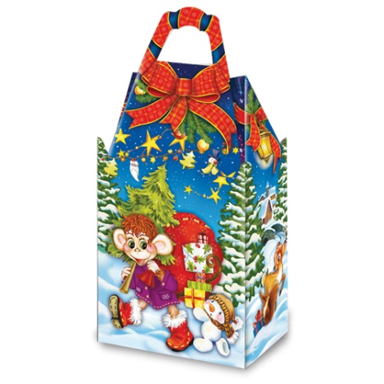 | Поход | 950 | 960.00 | 910.00 | 1248.00 | 10
 | 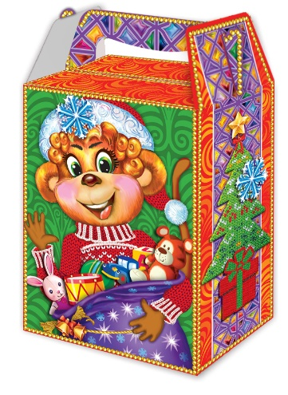 | Мешок подарков | 1000 | 990.00 | 940.00 | 1287.00 | 10
 | 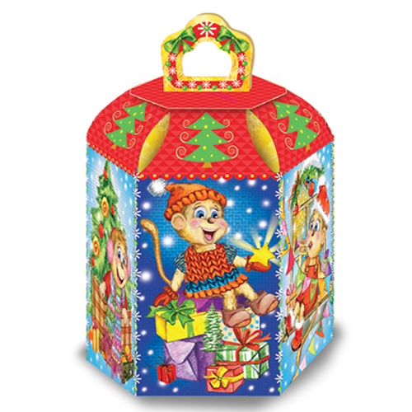 | Мартышки | 1400 | 1300.00 | 1250.00 | 1690.00 | 10
 | 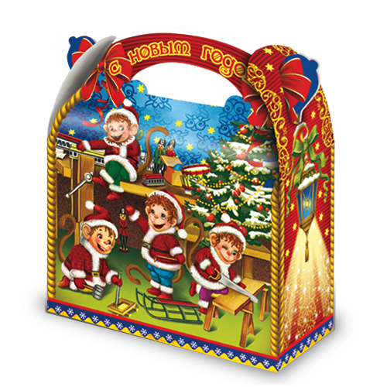 | Мастера | 1500 | 1320.00 | 1270.00 | 1716.00 | 10
 | 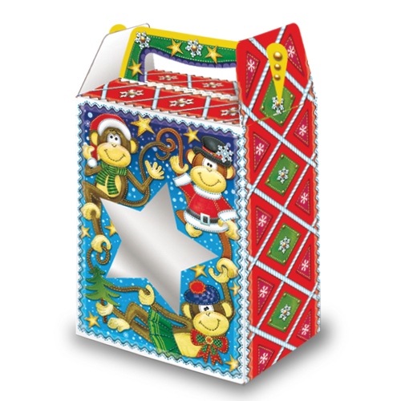 | Звезда с окном | 1000 | 990.00 | 940.00 | 1287.00 | 10
 | 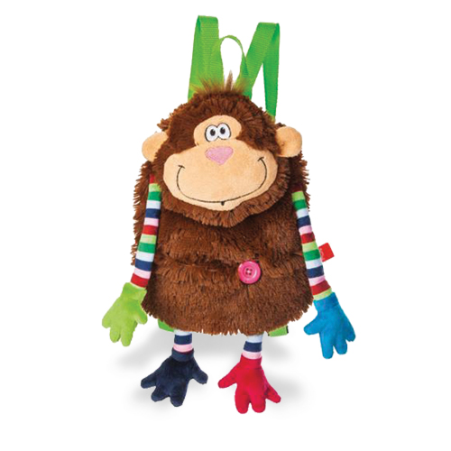 | Бодряк | 800 | 1240.00 | 1290.00 | 1612.00 | 10
 | 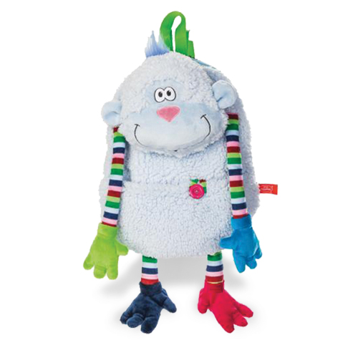 | Добряк | 800 | 1240.00 | 1290.00 | 1612.00 | 10
 | 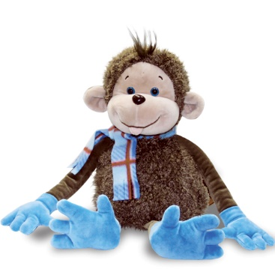 | Ветерок | 1200 и 1500 | 1540.00 | 1590.00 | 2000.00 | 10
 |  | Ветерок |  | 1740.00 | 1790.00 | 2260.00 | 10

